Sayfa1
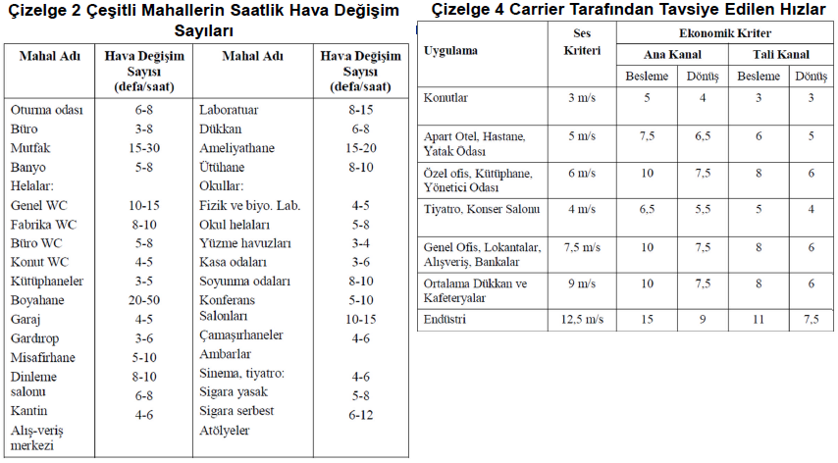
HAVA KANALI HESABI

mahal eni (m) |  | 9.8
mahal boyu (m) |  | 12.5
mahal yüksekliği (m) |  | 4
hava değişim sayısı |  | 10
hava debisi (Q=m3/h) |  | 4900

Kanal No | hava debisi (Q) (m3/h) | Hız (V) (m/sn) | Alan (m2) | kanal ölçüleri
 |  |  |  | a (cm) | b (cm)
1 | 1000 | 4 | 0.069 | 32 | 22
2 | 2000 | 4 | 0.139 | 46 | 30
3 | 3000 | 4 | 0.208 | 56 | 37
4 | 4000 | 4 | 0.278 | 65 | 43
5 | 5000 | 4 | 0.347 | 72 | 48
6
7
8
9
10
11
12
13

